画面遷移概要
【概要】

案内通知
プレビュー
依頼届出リンク

HROne/HRP担当者向け_依頼・届出検索
雇保給付金申請_
高年齢
タイトルリンク

案内通知詳細
依頼届出リンク

従業員向け_
依頼届出一覧
行クリック

★画面呼び出しパターン
■画面呼び出しパターン
この画面の呼び出しパターンは以下の通り

項番 | 呼び出し元画面 | 呼び出しイベント | 画面表示 | ログインユーザ | 呼び出し条件
1 | 案内通知プレビュー | 依頼届出へのリンク | モーダル | HROne/HRP担当者 | なし
2 | HROne/HRP担当者向け_依頼・届出検索 | タイトルリンククリック | ポップアップ | HROne/HRP担当者 | なし
3 | 案内通知詳細 | 依頼届出リンク | 画面遷移 | 顧客従業員 | 依頼届出のステータスが「依頼・届出待ち」
4 | 案内通知詳細 | 依頼届出リンク | 画面遷移 | 顧客従業員 | 依頼届出のステータスが「依頼・届出中」
ステータス名の一部を修正（「・」追加）しました
5 | 案内通知詳細 | 依頼届出リンク | 画面遷移 | 顧客従業員 | 依頼届出のステータスが「受付済」「処理中」「完了」
6 | 顧客従業員向け_依頼届出一覧 | 行クリック | 画面遷移 | 顧客従業員 | 依頼届出のステータスが「依頼・届出待ち」
7 | 顧客従業員向け_依頼届出一覧 | 行クリック | 画面遷移 | 顧客従業員 | 依頼届出のステータスが「依頼・届出中」
8 | 顧客従業員向け_依頼届出一覧 | 行クリック | 画面遷移 | 顧客従業員 | 依頼届出のステータスが「受付済」「処理中」「完了」

画面レイアウト_雇保給付金申請_高年齢_画面
◆初期表示時画面
【スマートフォン以外画面】 | 【スマートフォン画面】
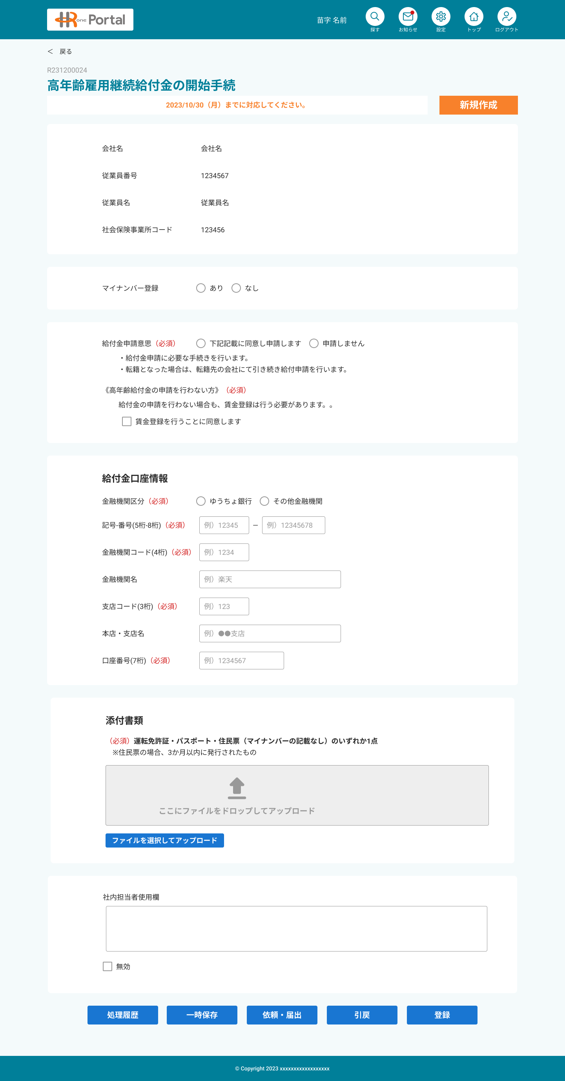

1
1
2
2

5
12
6
13
7

8

9

10
11
14

12
13

14
15

16

15

16

17
18
17
18
19

20
19

21

22
20

23

21
24

22

25

23

24
26

27

25

28

33
29
30
31
32

29
30

31

★画面項目定義_雇保給付金申請_高年齢
No. | 項目名 | 種類 | 処理概要 | ヒント文言 | フォーマット | 初期値 （新規登録時） | 入力チェック |  |  | 備考
 |  |  |  |  |  |  | 必須 | フォーマットチェック | 入力制約
1 | 戻る |  |  | ー | ー | ー | ー | ー | ー
2 | 依頼届出共通表示エリア |  | ー | ー | ー | ー | ー | ー | ー | 【基本設計書】画面設計_依頼届出共通 参照
5 | 従業員情報エリア |  |  | ー | ー | ー | ー | ー | ー
6 | 会社名 |  | 従業員の所属する会社名を表示 | ー | ー | ー | ー | ー | ー
7 | 従業員番号 |  | 従業員番号を表示 | ー | ー | ー | ー | ー | ー
8 | 従業員名 |  | 従業員名を表示 | ー | 氏名_氏（漢字） ＋ ” ” ＋氏名_名（漢字） | ー | ー | ー | ー
9 | 社会保険事業所コード |  | 従業員の社労夢事業所コードを表示 (ユーザ属性マスタの社労夢用事業所番号） | ー | ー | ー | ー | ー | ー
10 | マイナンバー有無エリア |  |  | ー | ー | ー | ー | ー | ー
11 | マイナンバー | ラジオボタン |  | ー | ー | ー | ー | ー | ー
12 | 申請意思エリア |  |  | ー | ー | ー | ー | ー | ー
13 | 給付金申請意思 | ラジオボタン |  | ー | ー | ー | 〇 | ー | ー
14 | 賃金登録同意 | チェックボックス |  | ー | ー | ー | △ | ー | ー
15 | 給付金口座情報エリア |  |  | ー | ー | ー | ー | ー | ー
16 | 金融機関区分 | ラジオボタン |  |  |  |  | △ | ー | ー
17 | 記号 | テキストボックス |  | 例）12345 | 半角数字5桁 |  | △ | ○ | ー | 選択項目別表示制御参照
18 | 番号 | テキストボックス |  | 例）12345678 | 半角数字8桁 |  | △ | ○ | ー | 選択項目別表示制御参照
19 | 金融機関コード | テキストボックス |  | 例）1234 | 半角数字4桁 |  | △ | ○ | ー | 選択項目別表示制御参照
20 | 金融機関名 | テキストボックス | ー | 例）●●銀行 | ー |  | △ | ー | ー | 選択項目別表示制御参照
21 | 支店コード | テキストボックス |  | 例）123 | 半角数字3桁 |  | △ | ○ | ー | 選択項目別表示制御参照
22 | 本店・支店名 | テキストボックス | ー | 例）●●支店 | ー |  | △ | ー | ー | 選択項目別表示制御参照
23 | 口座番号 | テキストボックス |  | 例）1234567 | 半角数字7桁 |  | △ | ○ | ー | 選択項目別表示制御参照
24 | 添付書類エリア |  |  |  |  |  | ー | ー | ー
25 | 添付書類 | ファイル添付 | ※モバイルの場合、スマホのカメラを起動し、撮影した画像を添付できること |  |  |  | △ | ー | ー | 選択項目別表示制御参照
26 | 社内担当者使用欄エリア |  |  |  |  |  | ー | ー | ー
【入力チェック欄（必須・フォーマットチェック）凡例】
・〇：必須
・△：選択項目によっては必須になる
・ー：必須でない
27 | 社内担当者使用欄 | テキストエリア |  |  |  |  | ー | ー | ー
28 | 無効フラグ | チェックボックス |  |  |  |  | ー | ー | ー
29 | 一時保存 | ボタン | 入力内容を一時保存 |  |  |  | ー | ー | ー
30 | 依頼・届出 | ボタン | 入力を確定して、ステータスを依頼・届出中に更新 |  |  |  | ー | ー | ー
31 | 引戻 | ボタン | 依頼届出中の案件を引戻して、ステータスを依頼・届出待ちに戻す |  |  |  | ー | ー | ー
32 | 登録 | ボタン | 入力内容を登録
33 | 処理履歴 | ボタン | 処理履歴をポップアップ表示

【補足】

★ステータス別制御
権限
■権限/ステータス別 更新制御
 |  | HROne |  |  |  | 顧客従業員
 |  | 顧客権限あり |  |  | 顧客権限なし
 |  | 業務権限あり |  | 業務権限なし
ステータス
 |  | 案内通知作成者 | その他
1 | 案内待ち | 参照 無効フラグ 担当者使用欄入力 | 参照 無効フラグ 担当者使用欄入力 | ー | ー | ー
2 | 依頼・届出待ち |  |  | 参照のみ | ー | 参照/更新可
3 | 一時保存 | ー | ー | ー | ー | ー
4 | 依頼・届出中 | 参照 無効フラグ 担当者使用欄入力 | 参照 無効フラグ 担当者使用欄入力 | 参照のみ | ー | 参照/引戻可
5 | 届出不要選択中 | ー | ー | ー | ー | ー
6 | 受付済 | 参照 無効フラグ 担当者使用欄入力 | 参照 無効フラグ 担当者使用欄入力 | 参照のみ | ー | 参照のみ
7 | 受付済（届出不要） | ー | ー | ー | ー | ー
8 | 処理中 | 参照 無効フラグ 担当者使用欄入力 | 参照 無効フラグ 担当者使用欄入力 | 参照のみ | ー | 参照のみ
9 | 完了 |  |  |  | ー |  | ※処理ボタンの表示もこの権限に準拠

■ステータス別処理ボタン制御

処理ボタン
HROne/HRP担当者の場合
 |  | 処理履歴 | 登録
ステータス

1 | 案内待ち | 〇 | 〇
2 | 依頼・届出待ち | 〇 | 〇
3 | 一時保存 | ー | ー
4 | 依頼・届出中 | 〇 | 〇
5 | 届出不要選択中 | ー | ー
6 | 受付済 | 〇 | 〇
7 | 受付済（届出不要） | ー | ー
8 | 処理中 | 〇 | 〇
9 | 完了 | 〇 | 〇

 |  | 〇活性
 |  | ー非活性

処理ボタン
顧客従業員の場合
 |  | 一時保存 | 依頼・届出 | 引戻
ステータス

1 | 案内待ち | ー | ー | ー
2 | 依頼・届出待ち | 〇 | 〇 | ー
3 | 一時保存 | ー | ー | ー
4 | 依頼・届出中 | ー | ー | 〇
5 | 届出不要選択中 | ー | ー | ー
6 | 受付済 | ー | ー | ー
7 | 受付済（届出不要） | ー | ー | ー
8 | 処理中 | ー | ー | ー
9 | 完了 | ー | ー | ー

 |  | 〇活性
 |  | ー非活性

